상품제안서
밴드형 하드양장 다이어리 A5 | 상품코드: S44065

 |  |  |  |  |  |  | 02-713-8555 | www.synergygift.co.kr
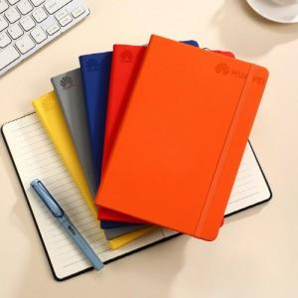 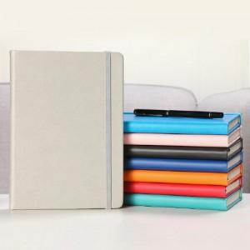 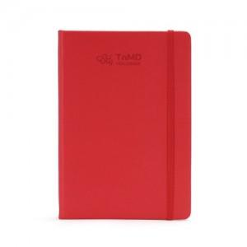

【상세/제작정보】 | <p><span style="font-size: 14pt;">※ 종이케이스, 선물포장은 1천개 이상부터 추가 가능합니다.</span></p>

【인쇄/포장옵션】 | 실크, 레이저, 불박 / 종이케이스+포장지포장

【공급단가】 | 수량 | 50~ | 100~ | 300~ | 1,000~ | 5,000~
*VAT별도 | 단가 | 3,930원 | 3,780원 | 3,690원 | 3,370원 | 3,110원

【상품 URL】 | https://www.synergygift.co.kr:443/src/goods_detail.php?gdno=44065

